Semáforo
Registros COVID-19, del 11 al 24 de junio del 2021 *

Datos actualizados al 25 de junio del 2021 a las 12:00:00 a.m.

Código departamento | Código municipio | Departamento | Municipio | Proyecciones preliminares, de Población INE | Total de tamizajes | Casos confirmados | Tasa por 100K Habitantes | Tasa Pruebas por 1000 | % de Positividad | Puntaje total | semaforo
TOTAL NACIONAL |  |  |  | 17109746 | 79656 | 19643 | 114.80591237 | 0.33 | 24.660
1 | 1 | GUATEMALA | GUATEMALA | 1204964 | 23509 | 5445 | 451.88 | 1.39 | 23.16 | 7.5 | >5 y <=7.5 | Total de municipios según color
1 | 2 | GUATEMALA | SANTA CATARINA PINULA | 86980 | 953 | 257 | 295.47 | 0.78 | 26.97 | 9 | >7.5 y <=10 | Amarillo | Naranja | Rojo
1 | 3 | GUATEMALA | SAN JOSÉ PINULA | 89001 | 802 | 263 | 295.5 | 0.64 | 32.79 | 9 | >7.5 y <=10 | 59 | 64 | 217
1 | 4 | GUATEMALA | SAN JOSÉ DEL GOLFO | 8409 | 27 | 5 | 59.46 | 0.23 | 18.52 | 9 | >7.5 y <=10
1 | 5 | GUATEMALA | PALENCIA | 74517 | 274 | 114 | 152.99 | 0.26 | 41.61 | 10 | >7.5 y <=10
1 | 6 | GUATEMALA | CHINAUTLA | 123356 | 760 | 264 | 214.01 | 0.44 | 34.74 | 9.5 | >7.5 y <=10
1 | 7 | GUATEMALA | SAN PEDRO AYAMPUC | 66926 | 223 | 58 | 86.66 | 0.24 | 26.01 | 10 | >7.5 y <=10
1 | 8 | GUATEMALA | MIXCO | 507220 | 3891 | 1127 | 222.19 | 0.55 | 28.96 | 9.5 | >7.5 y <=10
1 | 9 | GUATEMALA | SAN PEDRO SACATEPÉQUEZ | 55723 | 187 | 76 | 136.39 | 0.24 | 40.64 | 10 | >7.5 y <=10
1 | 10 | GUATEMALA | SAN JUAN SACATEPÉQUEZ | 281520 | 704 | 220 | 78.15 | 0.18 | 31.25 | 10 | >7.5 y <=10
1 | 11 | GUATEMALA | SAN RAYMUNDO | 38739 | 76 | 36 | 92.93 | 0.14 | 47.37 | 10 | >7.5 y <=10
1 | 12 | GUATEMALA | CHUARRANCHO | 16872 | 58 | 7 | 41.49 | 0.25 | 12.07 | 7 | >5 y <=7.5
1 | 13 | GUATEMALA | FRAIJANES | 62906 | 566 | 92 | 146.25 | 0.64 | 16.25 | 8 | >7.5 y <=10
1 | 14 | GUATEMALA | AMATITLÁN | 150322 | 627 | 181 | 120.41 | 0.30 | 28.87 | 10 | >7.5 y <=10
1 | 15 | GUATEMALA | VILLA NUEVA | 475373 | 2157 | 691 | 145.36 | 0.32 | 32.04 | 10 | >7.5 y <=10
1 | 16 | GUATEMALA | VILLA CANALES | 166831 | 788 | 281 | 168.43 | 0.34 | 35.66 | 10 | >7.5 y <=10
1 | 17 | GUATEMALA | SAN MIGUEL PETAPA | 148250 | 706 | 264 | 178.08 | 0.34 | 37.39 | 10 | >7.5 y <=10
2 | 1 | EL PROGRESO | GUASTATOYA | 27201 | 394 | 128 | 470.57 | 1.03 | 32.49 | 8.5 | >7.5 y <=10
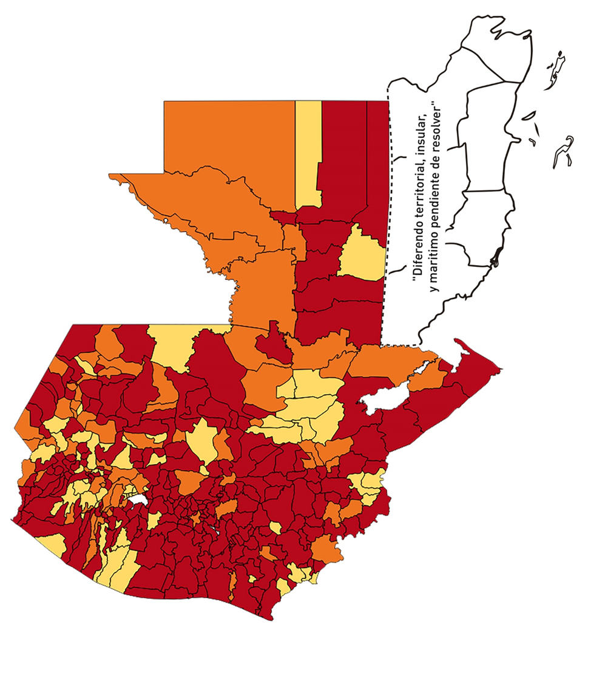
2 | 2 | EL PROGRESO | MORAZÁN | 12639 | 76 | 17 | 134.5 | 0.43 | 22.37 | 8.5 | >7.5 y <=10
2 | 3 | EL PROGRESO | SAN AGUSTÍN ACASAGUASTLÁN | 55039 | 151 | 27 | 49.06 | 0.20 | 17.88 | 8 | >7.5 y <=10
2 | 4 | EL PROGRESO | SAN CRISTÓBAL ACASAGUASTLÁN | 7939 | 68 | 14 | 176.34 | 0.61 | 20.59 | 8 | >7.5 y <=10
2 | 5 | EL PROGRESO | EL JÍCARO | 13509 | 93 | 27 | 199.87 | 0.49 | 29.03 | 9.5 | >7.5 y <=10
2 | 6 | EL PROGRESO | SANSARE | 13602 | 61 | 8 | 58.81 | 0.32 | 13.11 | 8 | >7.5 y <=10
2 | 7 | EL PROGRESO | SANARATE | 42203 | 399 | 90 | 213.25 | 0.68 | 22.56 | 8 | >7.5 y <=10
2 | 8 | EL PROGRESO | SAN ANTONIO LA PAZ | 22256 | 79 | 14 | 62.9 | 0.25 | 17.72 | 9 | >7.5 y <=10
3 | 1 | SACATEPEQUEZ | ANTIGUA GUATEMALA | 59091 | 1095 | 242 | 409.54 | 1.32 | 22.1 | 7.5 | >5 y <=7.5
3 | 2 | SACATEPEQUEZ | JOCOTENANGO | 23492 | 384 | 116 | 493.79 | 1.17 | 30.21 | 8.5 | >7.5 y <=10
3 | 3 | SACATEPEQUEZ | PASTORES | 19661 | 200 | 71 | 361.12 | 0.73 | 35.5 | 9 | >7.5 y <=10
3 | 4 | SACATEPEQUEZ | SUMPANGO | 46082 | 237 | 82 | 177.94 | 0.37 | 34.6 | 10 | >7.5 y <=10
3 | 5 | SACATEPEQUEZ | SANTO DOMINGO XENACOJ | 14455 | 73 | 20 | 138.36 | 0.36 | 27.4 | 10 | >7.5 y <=10
3 | 6 | SACATEPEQUEZ | SANTIAGO SACATEPÉQUEZ | 36982 | 183 | 66 | 178.47 | 0.35 | 36.07 | 10 | >7.5 y <=10
3 | 7 | SACATEPEQUEZ | SAN BARTOLOMÉ MILPAS ALTAS | 8642 | 93 | 26 | 300.86 | 0.77 | 27.96 | 9 | >7.5 y <=10
3 | 8 | SACATEPEQUEZ | SAN LUCAS SACATEPÉQUEZ | 28819 | 544 | 145 | 503.14 | 1.35 | 26.65 | 8.5 | >7.5 y <=10
3 | 9 | SACATEPEQUEZ | SANTA LUCÍA MILPAS ALTAS | 17422 | 100 | 24 | 137.76 | 0.41 | 24 | 8.5 | >7.5 y <=10
3 | 10 | SACATEPEQUEZ | MAGDALENA MILPAS ALTAS | 12766 | 72 | 30 | 235 | 0.40 | 41.67 | 9.5 | >7.5 y <=10
3 | 11 | SACATEPEQUEZ | SANTA MARÍA DE JESÚS | 26769 | 64 | 28 | 104.6 | 0.17 | 43.75 | 10 | >7.5 y <=10
3 | 12 | SACATEPEQUEZ | CIUDAD VIEJA | 41010 | 257 | 95 | 231.65 | 0.45 | 36.96 | 9.5 | >7.5 y <=10
3 | 13 | SACATEPEQUEZ | SAN MIGUEL DUEÑAS | 15562 | 112 | 35 | 224.91 | 0.51 | 31.25 | 9.5 | >7.5 y <=10
3 | 14 | SACATEPEQUEZ | ALOTENANGO | 28129 | 121 | 30 | 106.65 | 0.31 | 24.79 | 9 | >7.5 y <=10
3 | 15 | SACATEPEQUEZ | SAN ANTONIO AGUAS CALIENTES | 12716 | 62 | 24 | 188.74 | 0.35 | 38.71 | 10 | >7.5 y <=10
3 | 16 | SACATEPEQUEZ | SANTA CATARINA BARAHONA | 4569 | 25 | 12 | 262.64 | 0.39 | 48 | 10 | >7.5 y <=10
4 | 1 | CHIMALTENANGO | CHIMALTENANGO | 114720 | 824 | 285 | 248.43 | 0.51 | 34.59 | 9.5 | >7.5 y <=10
4 | 2 | CHIMALTENANGO | SAN JOSÉ POAQUIL | 33454 | 63 | 18 | 53.81 | 0.13 | 28.57 | 9 | >7.5 y <=10
4 | 3 | CHIMALTENANGO | SAN MARTÍN JILOTEPEQUE | 93517 | 148 | 19 | 20.32 | 0.11 | 12.84 | 6 | >5 y <=7.5
4 | 4 | CHIMALTENANGO | SAN JUAN COMALAPA | 59505 | 103 | 29 | 48.74 | 0.12 | 28.16 | 9 | >7.5 y <=10
4 | 5 | CHIMALTENANGO | SANTA APOLONIA | 23464 | 59 | 17 | 72.45 | 0.18 | 28.81 | 10 | >7.5 y <=10
4 | 6 | CHIMALTENANGO | TECPÁN GUATEMALA | 110891 | 218 | 79 | 71.24 | 0.14 | 36.24 | 10 | >7.5 y <=10
4 | 7 | CHIMALTENANGO | PATZÚN | 70685 | 205 | 73 | 103.28 | 0.21 | 35.61 | 10 | >7.5 y <=10
4 | 8 | CHIMALTENANGO | POCHUTA | 11116 | 10 | 1 | 9 | 0.06 | 10 | 5 | >2.5 y <=5
4 | 9 | CHIMALTENANGO | PATZICÍA | 40104 | 121 | 47 | 117.2 | 0.22 | 38.84 | 10 | >7.5 y <=10
4 | 10 | CHIMALTENANGO | SANTA CRUZ BALANYÁ | 10815 | 104 | 53 | 490.06 | 0.69 | 50.96 | 9 | >7.5 y <=10
4 | 11 | CHIMALTENANGO | ACATENANGO | 28417 | 121 | 39 | 137.24 | 0.30 | 32.23 | 10 | >7.5 y <=10
4 | 12 | CHIMALTENANGO | YEPOCAPA | 42153 | 76 | 46 | 109.13 | 0.13 | 60.53 | 10 | >7.5 y <=10
4 | 13 | CHIMALTENANGO | SAN ANDRÉS ITZAPA | 35087 | 88 | 27 | 76.95 | 0.18 | 30.68 | 10 | >7.5 y <=10
4 | 14 | CHIMALTENANGO | PARRAMOS | 20163 | 58 | 20 | 99.19 | 0.21 | 34.48 | 10 | >7.5 y <=10
4 | 15 | CHIMALTENANGO | ZARAGOZA | 29077 | 122 | 42 | 144.44 | 0.30 | 34.43 | 10 | >7.5 y <=10
4 | 16 | CHIMALTENANGO | EL TEJAR | 23198 | 215 | 87 | 375.03 | 0.66 | 40.47 | 9 | >7.5 y <=10
5 | 1 | ESCUINTLA | ESCUINTLA | 168193 | 1390 | 315 | 187.28 | 0.59 | 22.66 | 8.5 | >7.5 y <=10
5 | 2 | ESCUINTLA | SANTA LUCÍA COTZUMALGUAPA | 125854 | 333 | 100 | 79.46 | 0.19 | 30.03 | 10 | >7.5 y <=10
5 | 3 | ESCUINTLA | LA DEMOCRACIA | 25703 | 107 | 23 | 89.48 | 0.30 | 21.5 | 9 | >7.5 y <=10
5 | 4 | ESCUINTLA | SIQUINALÁ | 25993 | 120 | 48 | 184.67 | 0.33 | 40 | 10 | >7.5 y <=10
5 | 5 | ESCUINTLA | MASAGUA | 48002 | 259 | 57 | 118.75 | 0.39 | 22.01 | 9 | >7.5 y <=10
5 | 6 | ESCUINTLA | TIQUISATE | 63422 | 80 | 6 | 9.46 | 0.09 | 7.5 | 5 | >2.5 y <=5
5 | 7 | ESCUINTLA | LA GOMERA | 52114 | 467 | 126 | 241.78 | 0.64 | 26.98 | 9 | >7.5 y <=10
5 | 8 | ESCUINTLA | GUANAGAZAPA | 17361 | 88 | 14 | 80.64 | 0.36 | 15.91 | 9 | >7.5 y <=10
5 | 9 | ESCUINTLA | PUERTO DE SAN JOSÉ | 67326 | 218 | 58 | 86.15 | 0.23 | 26.61 | 10 | >7.5 y <=10
5 | 10 | ESCUINTLA | IZTAPA | 20096 | 45 | 16 | 79.62 | 0.16 | 35.56 | 10 | >7.5 y <=10
5 | 11 | ESCUINTLA | PALÍN | 71172 | 370 | 55 | 77.28 | 0.37 | 14.86 | 8 | >7.5 y <=10
5 | 12 | ESCUINTLA | SAN VICENTE PACAYA | 18172 | 111 | 45 | 247.63 | 0.44 | 40.54 | 9.5 | >7.5 y <=10
5 | 13 | ESCUINTLA | NUEVA CONCEPCIÓN | 81233 | 52 | 6 | 7.39 | 0.05 | 11.54 | 5 | >2.5 y <=5
5 | 14 | ESCUINTLA | SIPACATE | 17838 | 22 | 11 | 61.67 | 0.09 | 50 | 10 | >7.5 y <=10
6 | 1 | SANTA ROSA | CUILAPA | 46974 | 260 | 56 | 119.21 | 0.40 | 21.54 | 8.5 | >7.5 y <=10
6 | 2 | SANTA ROSA | BARBERENA | 61079 | 132 | 41 | 67.13 | 0.15 | 31.06 | 10 | >7.5 y <=10
6 | 3 | SANTA ROSA | SANTA ROSA DE LIMA | 21415 | 93 | 23 | 107.4 | 0.31 | 24.73 | 9 | >7.5 y <=10
6 | 4 | SANTA ROSA | CASILLAS | 26059 | 76 | 31 | 118.96 | 0.21 | 40.79 | 10 | >7.5 y <=10
6 | 5 | SANTA ROSA | SAN RAFAEL LAS FLORES | 13850 | 39 | 14 | 101.08 | 0.20 | 35.9 | 10 | >7.5 y <=10
6 | 6 | SANTA ROSA | ORATORIO | 27115 | 116 | 57 | 210.22 | 0.31 | 49.14 | 10 | >7.5 y <=10
6 | 7 | SANTA ROSA | SAN JUAN TECUACO | 12825 | 15 | 1 | 7.8 | 0.08 | 6.67 | 5 | >2.5 y <=5
6 | 8 | SANTA ROSA | CHIQUIMULILLA | 64871 | 262 | 65 | 100.2 | 0.29 | 24.81 | 9 | >7.5 y <=10
6 | 9 | SANTA ROSA | TAXISCO | 36751 | 82 | 25 | 68.03 | 0.16 | 30.49 | 10 | >7.5 y <=10
6 | 10 | SANTA ROSA | SANTA MARÍA IXHUATÁN | 26721 | 59 | 15 | 56.14 | 0.16 | 25.42 | 10 | >7.5 y <=10
6 | 11 | SANTA ROSA | GUAZACAPÁN | 22197 | 17 | 3 | 13.52 | 0.05 | 17.65 | 6 | >5 y <=7.5
6 | 12 | SANTA ROSA | SANTA CRUZ NARANJO | 17875 | 78 | 20 | 111.89 | 0.31 | 25.64 | 10 | >7.5 y <=10
6 | 13 | SANTA ROSA | PUEBLO NUEVO VIÑAS | 29418 | 23 | 8 | 27.19 | 0.06 | 34.78 | 9 | >7.5 y <=10
6 | 14 | SANTA ROSA | NUEVA SANTA ROSA | 39286 | 144 | 39 | 99.27 | 0.26 | 27.08 | 10 | >7.5 y <=10
7 | 1 | SOLOLA | SOLOLÁ | 99934 | 79 | 12 | 12.01 | 0.06 | 15.19 | 6 | >5 y <=7.5
7 | 2 | SOLOLA | SAN JOSÉ CHACAYÁ | 5220 | 1 | 0 | 0 | 0.01 | 0 | 4 | >2.5 y <=5
7 | 3 | SOLOLA | SANTA MARÍA VISITACIÓN | 2602 | 1 | 1 | 38.43 | 0.03 | 100 | 9 | >7.5 y <=10
7 | 4 | SOLOLA | SANTA LUCÍA UTATLÁN | 21790 | 8 | 1 | 4.59 | 0.03 | 12.5 | 5 | >2.5 y <=5
7 | 5 | SOLOLA | NAHUALÁ | 93541 | 57 | 11 | 11.76 | 0.04 | 19.3 | 6 | >5 y <=7.5
7 | 6 | SOLOLA | SANTA CATARINA IXTAHUACÁN | 61274 | 65 | 13 | 21.22 | 0.08 | 20 | 7 | >5 y <=7.5
7 | 7 | SOLOLA | SANTA CLARA LA LAGUNA | 10340 | 5 | 0 | 0 | 0.03 | 0 | 4 | >2.5 y <=5
7 | 8 | SOLOLA | CONCEPCIÓN | 7214 | 1 | 0 | 0 | 0.01 | 0 | 4 | >2.5 y <=5
7 | 9 | SOLOLA | SAN ANDRÉS SEMETABAJ | 14861 | 41 | 12 | 80.75 | 0.20 | 29.27 | 10 | >7.5 y <=10
7 | 10 | SOLOLA | PANAJACHEL | 16101 | 74 | 9 | 55.9 | 0.33 | 12.16 | 8 | >7.5 y <=10
7 | 11 | SOLOLA | SANTA CATARINA PALOPÓ | 4882 | 13 | 5 | 102.42 | 0.19 | 38.46 | 10 | >7.5 y <=10
7 | 12 | SOLOLA | SAN ANTONIO PALOPÓ | 15752 | 18 | 7 | 44.44 | 0.08 | 38.89 | 9 | >7.5 y <=10
7 | 13 | SOLOLA | SAN LUCAS TOLIMÁN | 31805 | 43 | 15 | 47.16 | 0.10 | 34.88 | 9 | >7.5 y <=10
7 | 14 | SOLOLA | SANTA CRUZ LA LAGUNA | 7894 | 4 | 0 | 0 | 0.04 | 0 | 4 | >2.5 y <=5
7 | 15 | SOLOLA | SAN PABLO LA LAGUNA | 8004 | 4 | 0 | 0 | 0.04 | 0 | 4 | >2.5 y <=5
7 | 16 | SOLOLA | SAN MARCOS LA LAGUNA | 2944 | 1 | 0 | 0 | 0.02 | 0 | 4 | >2.5 y <=5
7 | 17 | SOLOLA | SAN JUAN LA LAGUNA | 13400 | 5 | 1 | 7.46 | 0.03 | 20 | 6 | >5 y <=7.5
7 | 18 | SOLOLA | SAN PEDRO LA LAGUNA | 11828 | 26 | 5 | 42.27 | 0.16 | 19.23 | 8 | >7.5 y <=10
7 | 19 | SOLOLA | SANTIAGO ATITLÁN | 44854 | 45 | 15 | 33.44 | 0.07 | 33.33 | 9 | >7.5 y <=10
8 | 1 | TOTONICAPAN | TOTONICAPÁN | 118960 | 989 | 128 | 107.6 | 0.59 | 12.94 | 7.5 | >5 y <=7.5
8 | 2 | TOTONICAPAN | SAN CRISTÓBAL TOTONICAPÁN | 42937 | 250 | 53 | 123.44 | 0.42 | 21.2 | 8.5 | >7.5 y <=10
8 | 3 | TOTONICAPAN | SAN FRANCISCO EL ALTO | 65521 | 165 | 19 | 29 | 0.18 | 11.52 | 7 | >5 y <=7.5
8 | 4 | TOTONICAPAN | SAN ANDRÉS XECUL | 29849 | 37 | 3 | 10.05 | 0.09 | 8.11 | 5 | >2.5 y <=5
8 | 5 | TOTONICAPAN | MOMOSTENANGO | 139552 | 258 | 39 | 27.95 | 0.13 | 15.12 | 8 | >7.5 y <=10
8 | 6 | TOTONICAPAN | SANTA MARÍA CHIQUIMULA | 58918 | 79 | 6 | 10.18 | 0.10 | 7.59 | 5 | >2.5 y <=5
8 | 7 | TOTONICAPAN | SANTA LUCÍA LA REFORMA | 25668 | 1 | 0 | 0 | 0.00 | 0 | 4 | >2.5 y <=5
8 | 8 | TOTONICAPAN | SAN BARTOLO | 12459 | 9 | 0 | 0 | 0.05 | 0 | 4 | >2.5 y <=5
9 | 1 | QUETZALTENANGO | QUETZALTENANGO | 200491 | 2870 | 619 | 308.74 | 1.02 | 21.57 | 7.5 | >5 y <=7.5
9 | 2 | QUETZALTENANGO | SALCAJÁ | 21222 | 162 | 35 | 164.92 | 0.55 | 21.6 | 8.5 | >7.5 y <=10
...

